상품제안서
비즈 FH200 스탠드거치대 휴대용선풍기 저소음 | 상품코드: F30905

 |  |  |  |  |  |  | 02-412-0044 | www.easy1.co.kr
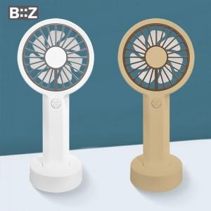

【상세/제작정보】

【인쇄/포장옵션】 | 레이저, 컬러필름인쇄 / 포장지포장

【공급단가】 | 수량 | 100~ | 300~ | 500~ | 1,000~ | 3,000~
*VAT별도 | 단가 | 4,800원 | 4,720원 | 4,600원 | 4,520원 | 4,400원

【상품 URL】 | https://dev.easy1.co.kr:443/src/goods_detail.php?gdno=30905

